ingenieur
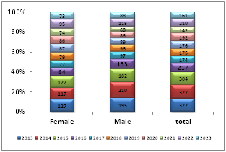
 | 2013 | 2014 | 2015 | 2016 | 2017 | 2018 | 2019 | 2020 | 2021 | 2022 | 2023
Female | 127 | 117 | 122 | 84 | 77 | 79 | 87 | 86 | 74 | 95 | 73
Male | 195 | 210 | 182 | 133 | 97 | 96 | 89 | 86 | 68 | 115 | 88
total | 322 | 327 | 304 | 217 | 174 | 175 | 176 | 192 | 142 | 210 | 161

Stat Theses et Masteres
Année | Thèses soutenues | Année | Thèses soutenues
1994 | 2 | 1994 | 2
1995 | 0 | 1995 | 0
1996 | 2 | 1996 | 2
1997 | 0 | 1997 | 0
1998 | 4 | 1998 | 4
1999 | 8 | 1999 | 8
2000 | 1 | 2000 | 1
2001 | 4 | 2001 | 4
2002 | 2 | 2002 | 2
2003 | 4 | 2003 | 4
2004 | 8 | 2004 | 8
2005 | 7 | 2005 | 7
2006 | 6 | 2006 | 6
2007 | 7 | 2007 | 7
2008 | 4 | 2008 | 4
2009 | 16 | 2009 | 16
2010 | 17 | 2010 | 17
2011 | 8 | 2011 | 8
2012 | 20 | 2012 | 20
2013 | 19 | 2013 | 19
2014 | 13 | 2014 | 13
2015 | 0
 | 0
TOTAL | 154

Année | Mastères soutenus | Année | Mastères soutenus
2002 | 0 | 2002 | 0
2003 | 2 | 2003 | 2
2004 | 30 | 2004 | 30
2005 | 20 | 2005 | 20
2006 | 58 | 2006 | 58
2007 | 38 | 2007 | 38
2008 | 22 | 2008 | 22
2009 | 35 | 2009 | 35
2010 | 48 | 2010 | 48
2011 | 35 | 2011 | 35
2012 | 62 | 2012 | 62
2013 | 65 | 2013 | 65
2014 | 0 | 2014 | 0
2015 | 0 | 2015 | 0
 | 0 |  | 0
Total | 415

